概要書
原則、オレンジ色で表示された必須項目はすべて入力してください。
そのほか、①～③（申請の際に漏れが多い箇所）も併せてご確認ください。
①区域図に行為の場所を明示していますか？
②付近見取図に図は挿入されていますか？別紙参照としていませんか？
③配置図に図は挿入されていますか？別紙参照としていませんか？
★入力もれはありませんか？★
 | 様式第５号の２(第６条関係)
住吉呉田まちづくり協定に係る地区内における行為の概要書
届出者 |  |  | 氏名
 |  |  | 住所 |  |  |  |  |  |  |  |  |  |  |  |  |  |  |  |  |  |  |  |  |  |  |  |  |  |  |  |  | 電話
代理者 |  |  |  |  |  |  |  |  |  |  |  |  |  |  |  |  |  |  |  |  |  |  |  |  |  |  |  |  |  |  |  | 電話
 |  |  |  |  |  |  |  |  |  |  |  |  |  |  |  |  |  |  |  |  |  |  |  |  |  |  |  |  |  |  |  | Fax
設計者 |  |  |  |  |  |  |  |  |  |  |  |  |  |  |  |  |  |  |  |  |  |  |  |  |  |  |  |  |  |  |  | 電話
施工者 |  |  |  |  |  |  |  |  |  |  |  |  |  |  |  |  |  |  |  |  |  |  |  |  |  |  |  |  |  |  |  | 電話

行為の種類 |  |  |  |  |  |  | □ |  | （ | □ | 建築物・ |  | □ |  | 工作物）の （ |  |  |  |  | □ | 新築・ |  |  | □ |  | 増築・ |  |  | □ |  | 改築・ |  |  | □ |  | 用途の変更）
 |  |  |  |  |  |  | □ |  | 土地の区画形質又は用途の変更 |  |  |  |  |  |  |  |  |  |  |  |  | □ |  |  | その他 |  |  |  | （ |  |  |  |  |  |  |  |  |  |  |  |  |  |  |  | ）
行為の場所 |  |  |  |  |  |  | 神戸市東灘区
幹線沿道エリア（国道43号の道路境界線から30ｍ以内の区域） |  |  |  |  |  |  |  |  |  |  |  |  |  |  |  |  |  |  |  |  |  |  |  |  |  | □ |  | エリア内 |  |  |  |  |  |  |  |  |  | □ |  | エリア外
行為の概要 |  |  | 用途・業種 |  |  |  | 申請建物： |  |  |  |  |  |  |  |  |  |  |  |  |  |  |  |  |  |  | 従前建物：
 |  |  | 階数 |  |  |  | 地上 |  |  |  |  |  | 階 |  |  | 地下 |  |  |  |  |  |  | 階 |  |  | 構造 |  |  |  |  |  |  |  |  |  |  |  |  |  |  |  |  |  | 造
 |  |  | 高さ |  |  |  | 地上 |  |  |  |  |  |  |  |  | ｍ | 地下 |  |  |  |  |  |  |  |  |  |  | ｍ
 |  |  |  |  |  |  | 届出部分 |  |  |  |  |  |  |  |  | 届出以外の部分 |  |  |  |  |  |  |  |  |  | 合 計
 |  |  | 敷地面積 |  |  |  |  |  |  |  |  |  |  |  |  |  |  |  |  |  |  |  |  |  |  |  |  |  |  |  |  |  |  |  |  |  |  |  |  |  |  |  |  | ㎡
 |  |  | 建築面積 |  |  |  |  |  |  |  |  |  |  | ㎡ |  |  |  |  |  |  |  |  |  | ㎡ |  | 0 |  |  |  |  |  |  |  |  |  |  |  |  |  |  |  |  |  | ㎡
 |  |  | 延べ面積 |  |  |  |  |  |  |  |  |  |  | ㎡ |  |  |  |  |  |  |  |  |  | ㎡ |  | 0 |  |  |  |  |  |  |  |  |  |  |  |  |  |  |  |  |  | ㎡
工事期間 |  |  |  |  |  |  |  |  |  |  | 年 |  |  | 月 |  |  | 日 | ～ |  |  |  |  |  |  |  |  | 年 |  |  |  |  | 月 |  |  |  |  | 日 |  | （予定）
区 域 図 |  |  |  |  |  |  | ↓ | 行為の場所を〇で 明示してください。 |  |  |  |  |  | 行為の 場所 |  |  |  |  |  | 第８条 不適当な業種等の禁止
 |  |  |  |  |  |  |  |  |  |  |  |  |  |  |  |  |  |  |  | □ | 青少年の健全な育成に不適当とみなされる業種
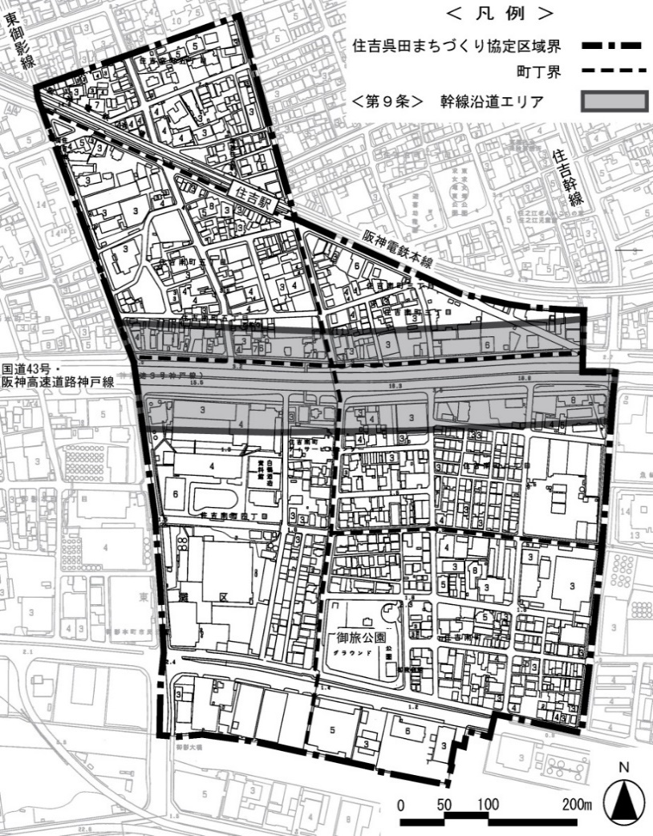
 |  |  |  |  |  |  |  |  |  |  |  |  |  |  |  |  |  |  |  |  | 及び暴力的不法行為を行うおそれのある組織等
 |  |  |  |  |  |  |  |  |  |  |  |  |  |  |  |  |  |  |  |  | の入居・営業ではない
 |  |  |  |  |  |  |  |  |  |  |  |  |  |  |  |  |  |  |  | 第９条 深夜営業の制限
 |  |  |  |  |  |  |  |  |  |  |  |  |  |  |  |  |  |  |  | □ | 深夜営業しない
 |  |  |  |  |  |  |  |  |  |  |  |  |  |  |  |  |  |  |  |  | ⇒ |  | 営業時間 |  |  |  |  | （ |  |  | 時 |  |  |  | 分 |  | ～ |  |  | 時 |  |  |  | 分 | ）
 |  |  |  |  |  |  |  |  |  |  |  |  |  |  |  |  |  |  |  | □ | 深夜営業する
 |  |  |  |  |  |  |  |  |  |  |  |  |  |  |  |  |  |  |  |  | ⇒ |  | □ |  | コンビニエンスストア等
 |  |  |  |  |  |  |  |  |  |  |  |  |  |  |  |  |  |  |  |  |  |  | □ |  | 幹線沿道エリア内
 |  |  |  |  |  |  |  |  |  |  |  |  |  |  |  |  |  |  |  | □ | 該当しない
 |  |  |  |  |  |  |  |  |  |  |  |  |  |  |  |  |  |  |  | 第10条 共同住宅におけるファミリー形式住戸の設置
 |  |  |  |  |  |  |  |  |  |  |  |  |  |  |  |  |  |  |  | □ | 共同住宅ではない
 |  |  |  |  |  |  |  |  |  |  |  |  |  |  |  |  |  |  |  | □ | 共同住宅である
 |  |  |  |  |  |  |  |  |  |  |  |  |  |  |  |  |  |  |  |  | ⇒ |  | 総住戸 |  |  |  |  |  |  |  |  | 戸
 |  |  |  |  |  |  |  |  |  |  |  |  |  |  |  |  |  |  |  |  |  |  |  | 内住戸専有面積50㎡以上 |  |  |  |  |  |  |  |  |  |  |  |  |  |  |  |  |  | 戸
 |  |  |  |  |  |  |  |  |  |  |  |  |  |  |  |  |  |  |  |  |  |  | □ |  | 専有面積50㎡以上の住戸が総戸数の1/4未満
 |  |  |  |  |  |  |  |  |  |  |  |  |  |  |  |  |  |  |  |  |  |  |  |  | ⇒ |  | 指導監督を行う管理責任者の居住先
 |  |  |  |  |  |  |  |  |  |  |  |  |  |  |  |  |  |  |  |  |  |  | □ |  | 共同住宅に常駐 |  |  |  |  |  |  |  |  | □ |  | 地区内 |  |  |  |  | □ |  | その他
 |  |  |  |  |  |  |  |  |  |  |  |  |  |  |  |  |  |  |  | 第11条 荷さばき等の駐車用地の設置
 |  |  |  |  |  |  |  |  |  |  |  |  |  |  |  |  |  |  |  | □ | 事業所等ではない
 |  |  |  |  |  |  |  |  |  |  |  |  |  |  |  |  |  |  |  | □ | 事業所等である
 |  |  |  |  |  |  |  |  |  |  |  |  |  |  |  |  |  |  |  |  |  |  | 敷地面積 |  |  |  |  | □ |  | 500㎡以上
 |  |  |  |  |  |  |  |  |  |  |  |  |  |  |  |  |  |  |  |  |  |  |  |  |  |  |  |  |  | ⇒ |  | □ |  | 荷さばき場の設置有
 |  |  |  |  |  |  |  |  |  |  |  |  |  |  |  |  |  |  |  |  |  |  |  |  |  |  |  | □ |  | 500㎡未満
第７条 建築物等の用途の制限 |  |  |  |  |  |  |  |  |  |  |  |  |  |  |  |  |  |  |  |  |  |  |  |  |  |  |  |  |  | ⇒ |  | 荷さばき場の設置
□ |  | ホテル・旅館 |  |  |  |  |  |  |  |  |  |  |  |  |  |  |  |  |  |  |  |  |  |  |  |  |  |  |  |  |  | □ |  | 有 |  |  | □ |  | 無
□ |  | マージャン屋・パチンコ店・カラオケボックス等 |  |  |  |  |  |  |  |  |  |  |  |  |  |  |  |  |  | 第13条 周辺環境への配慮
□ |  | トランクルーム・レンタル倉庫等 |  |  |  |  |  |  |  |  |  |  |  |  |  |  |  |  |  | □ | 建築物等の意匠（形態・色彩・材料等）が周辺環境
□ |  | 上記以外 |  |  |  |  |  |  |  |  |  |  |  |  |  |  |  |  |  |  | と調和するよう配慮

受付番号及び年月日 |  |  |  |  |  |  |  |  |  |  |  | 第 |  |  |  |  |  |  | 号 |  |  |  |  |  |  |  |  |  | 年 |  |  |  | 月 |  |  |  | 日
 |  |  |  |  |  |  |  |  |  |  |  |  |  |  |  |  |  |  |  |  |  |  |  |  |  |  |  |  |  |  |  |  |  |  | （裏面につづく）
 |  |  | 裏面
付近見取図

配置図等

 | ※注意事項
 |  |  |  | １ 付近見取図に明示する事項
 |  |  |  | 方位，道路及び目標となる地形地物
 |  |  |  | ２ 配置図等に明示する事項
 |  |  |  |  | ① 縮尺，方位，敷地境界線，敷地内における建築物等の位置
 |  |  |  |  |  | 届出に係る建築物等と他の建築物等との別並びに敷地の接する道路の位置及び幅員
 |  |  |  |  | ② 壁面等の位置の制限に係る場合は，①に加えて制限線及び関係断面図
 |  |  |  | ※ 個人情報保護のため，部屋割り等建築物内部の状況は記載する必要がありません。

